Sheet1
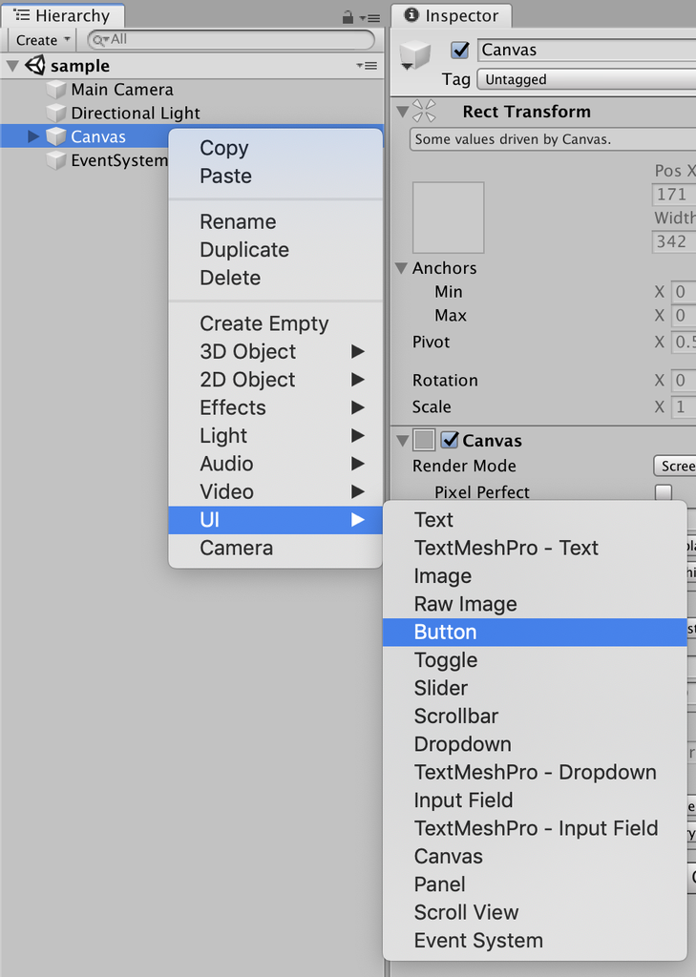
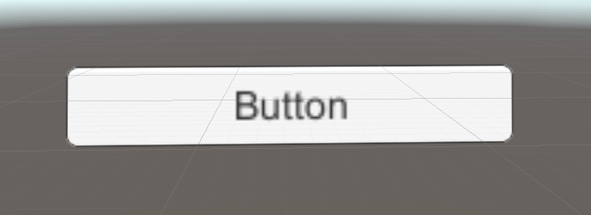
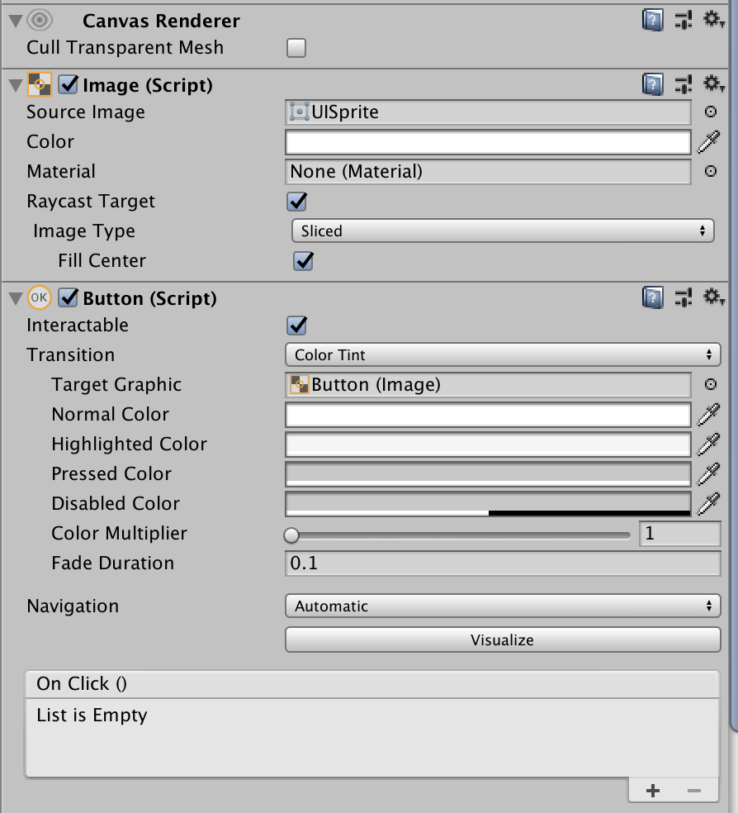
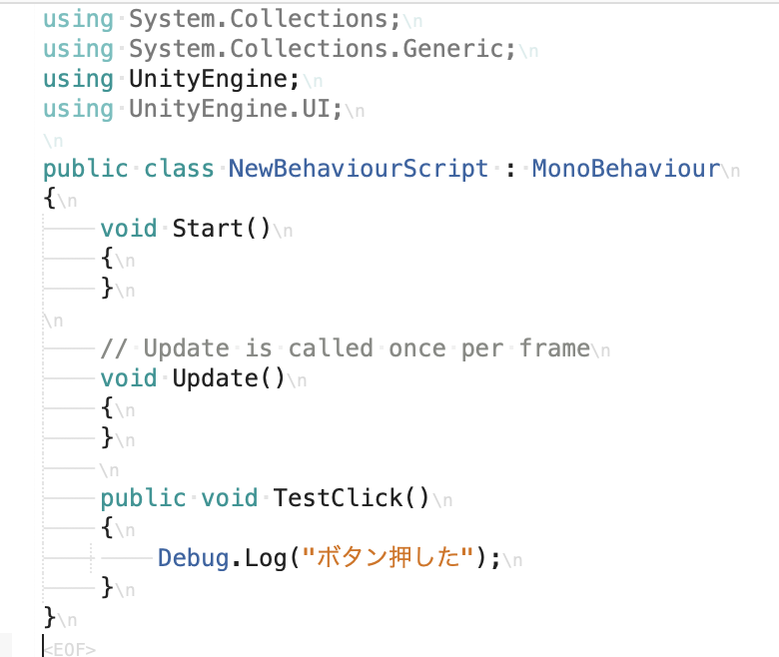
課題内容：勤務先使用環境学習
 | 9：00～12：00 | Unityでプログラミングをやってみよう【C#基本】(プログラミング作成・動作理解)
 | 12：00～13：00 | 昼食
 | 13：00～13：30 | 本日のまとめ／明日の課題準備
 | 13：30～18：00 | 面談練習／面談／移動

 | 1．Unityでプログラミングをやってみよう【C#基本】
 | https://dkrevel.com/makegame-beginner/program-beginner/

 | 上記URL内容を確認しながらプログラムの作成を行いました。

 | Unityでプログラミングをやってみよう【C#基本】

 | UnityのUI

 | Canvasを作ってみよう

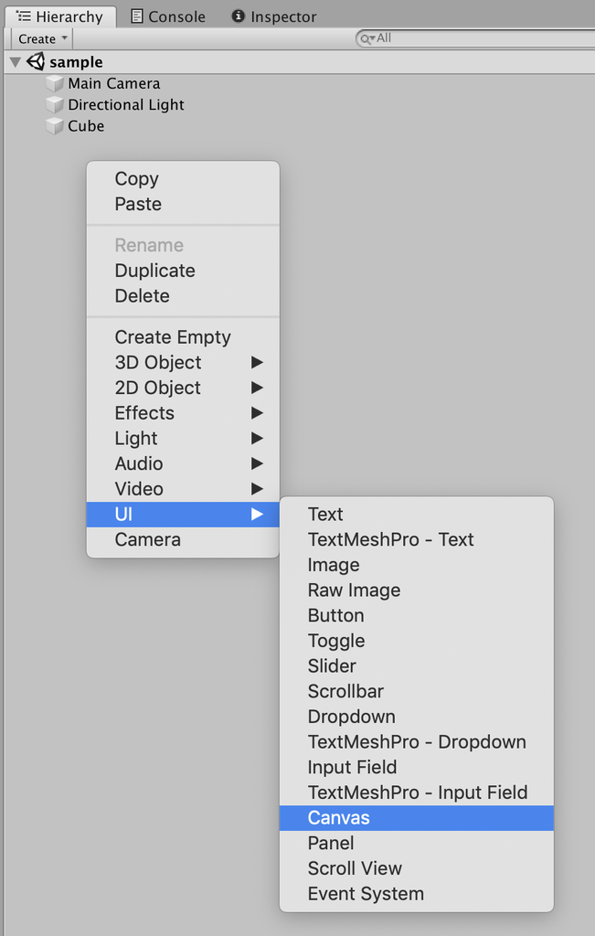

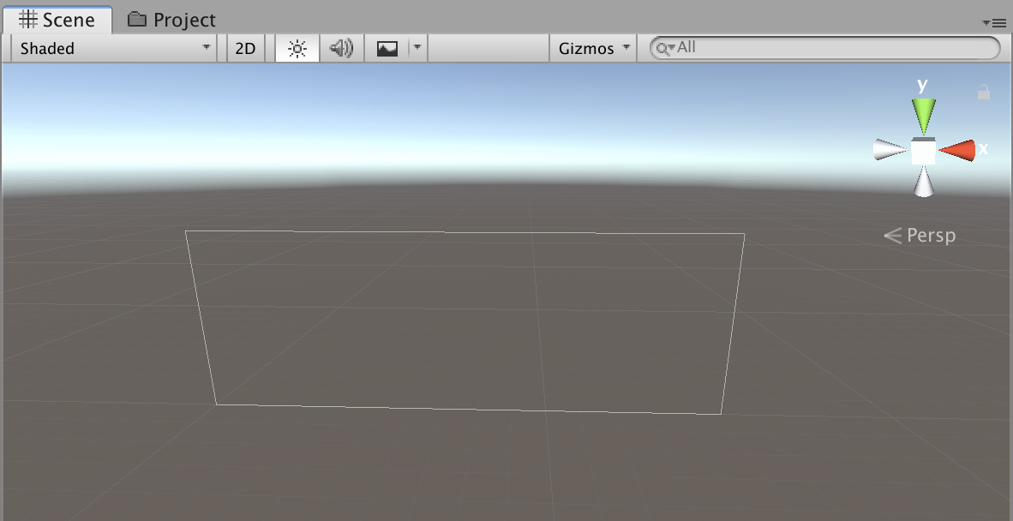

 | Imageで絵を表示してみよう
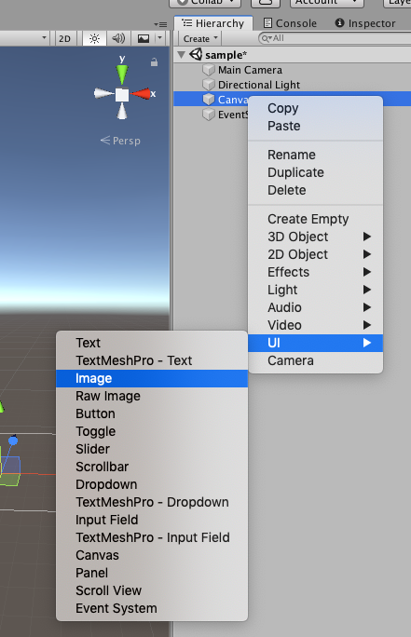

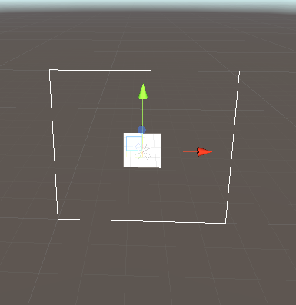



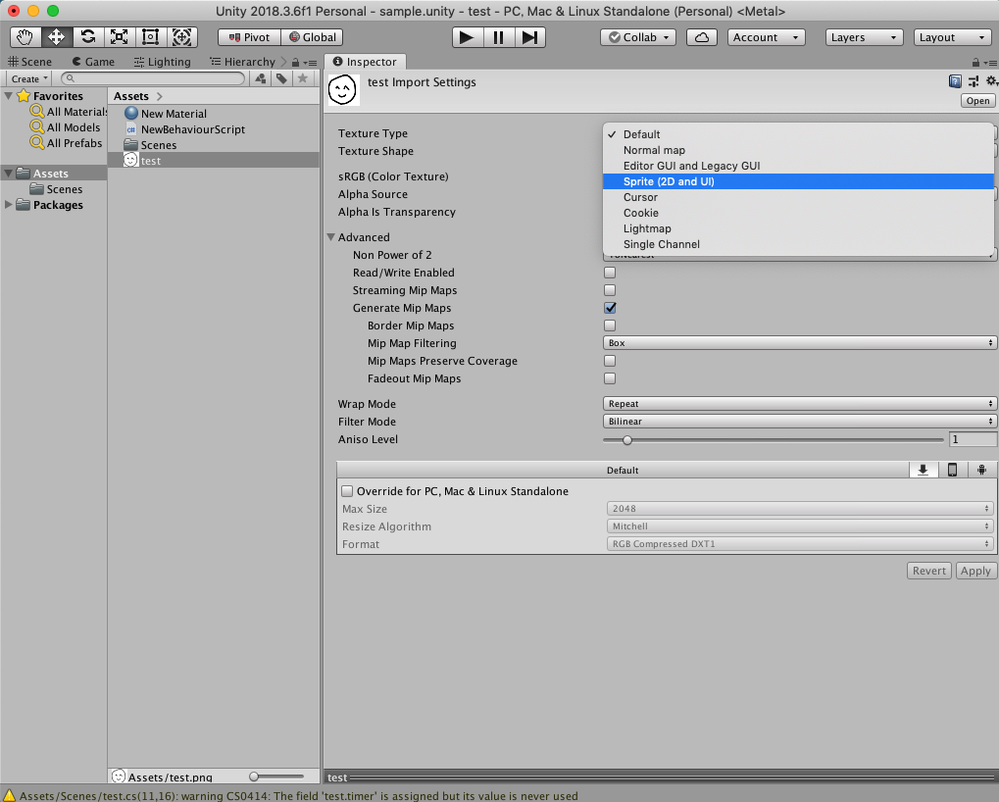

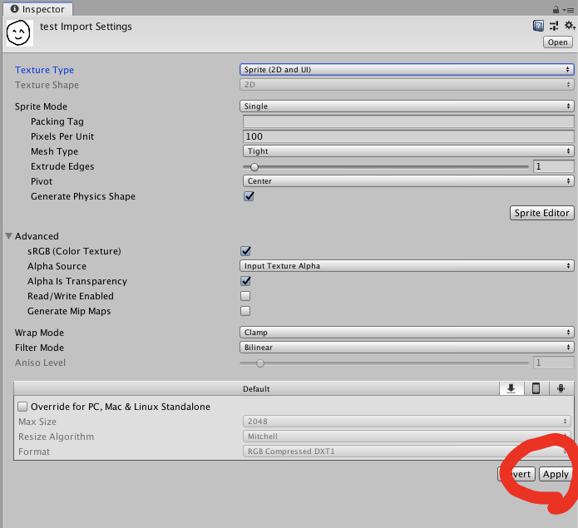

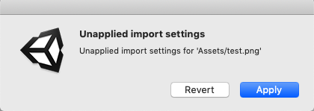

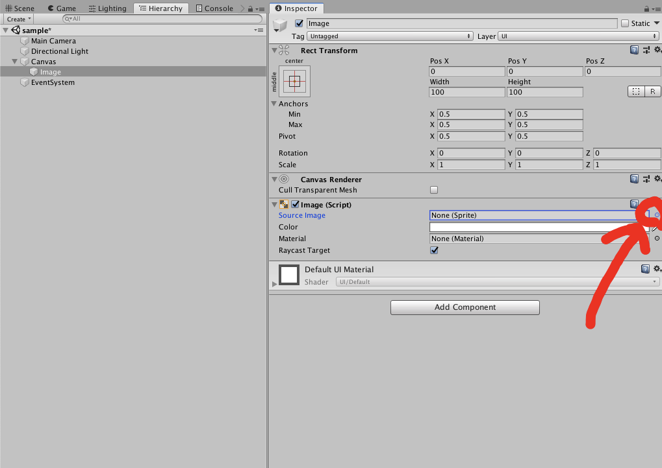

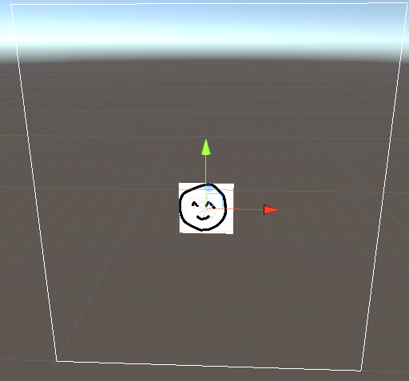

 | Textで文字を表示させてみよう
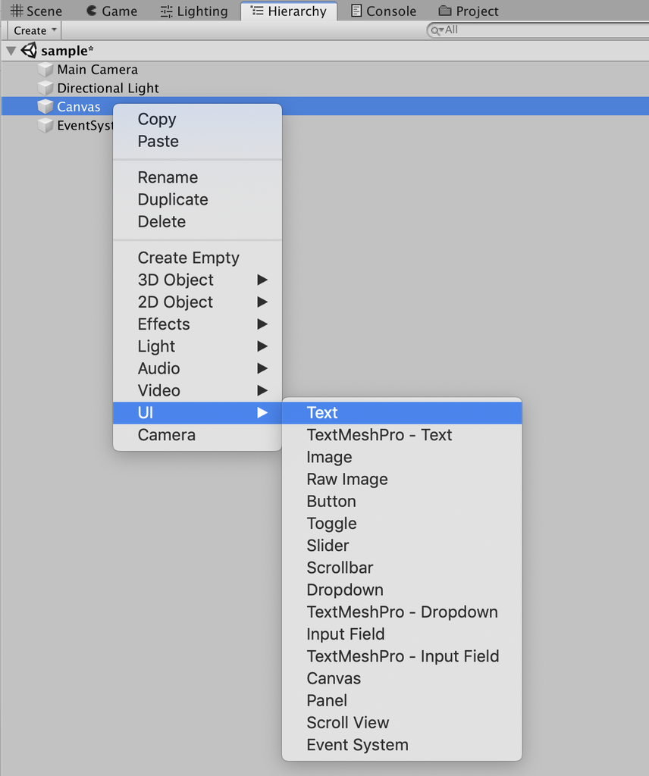

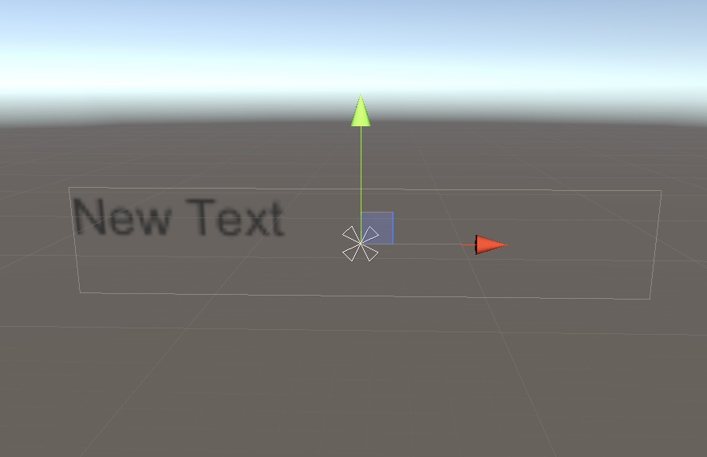

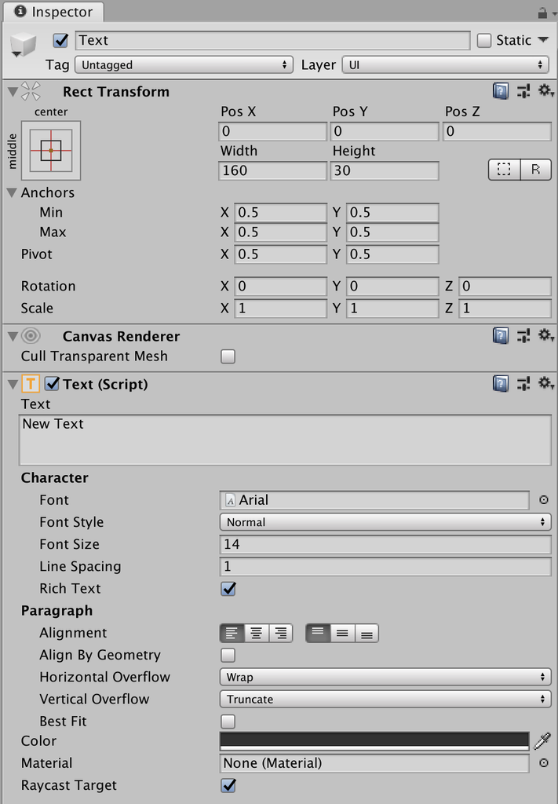

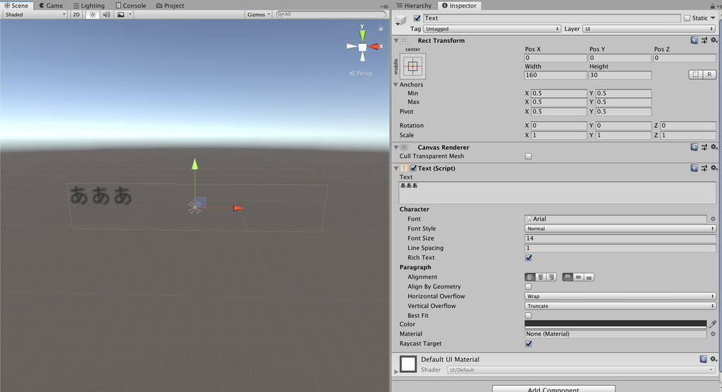

 | Buttonでボタンを作ってみよう

